original_data
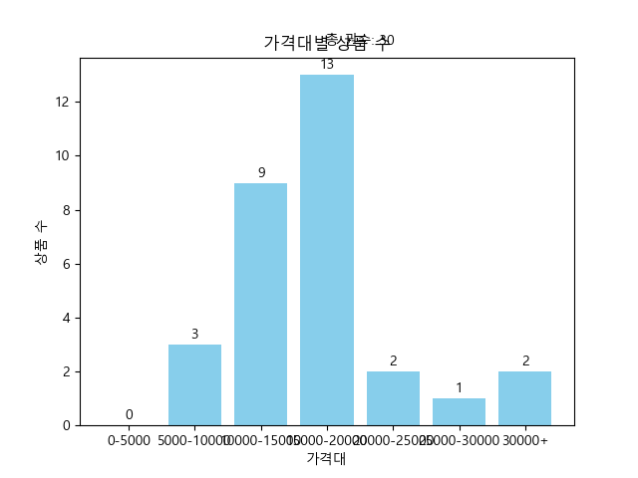
제목 | 가격 | 등수 | 연도 | 가격대
K 반도체 대전략 (위기와 기회가 공존하는 다음 10년, 대한민국은 어떻게 반도체 초강국이 될 것인가) | 18810 | 경제/경영 112위 | 2024.01.17. | 15000-20000
더 커밍 웨이브 (딥마인드의 창조자가 말하는 AI와 인류의 새로운 미래) | 13860 | 경제/경영 34위 | 2024.01.11. | 10000-15000
조건검색을 이용한 주식 자동매매 완전정복 (개인투자자용 주식 자동매매 시스템 구축을 위한 완벽 입문서) | 21380 | 경제/경영 120위 | 2023.12.11. | 20000-25000
주주 권리가 없는 나라 (왜 한국 주식시장은 공정과 상식이 작동하지 않는가) | 15750 | 경제/경영 59위 | 2024.01.19. | 15000-20000
부의 추월차선 (10주년 스페셜 에디션,부자들이 말해 주지 않는 진정한 부를 얻는 방법) | 17100 | 경제/경영 11위 | 2022.02.04. | 15000-20000
일론 머스크 | 14970 | 경제/경영 60위 | 2023.09.13. | 10000-15000
투자는 심리게임이다 (코스톨라니의 투자카페, ’증권심리학’ 강의편) | 15750 | 경제/경영 149위 | 2023.11.10. | 15000-20000
돈, 뜨겁게 사랑하고 차갑게 다루어라 | 10800 | 경제/경영 41위 | 2023.09.21. | 10000-15000
숫자를 몰라도 내 주식은 오른다 (40년 투자 대가 샤프슈터와 딸의 금융 수업) | 32490 | 경제/경영 42위 | 2024.01.22. | 30000+
완벽한 자유와 부를 만드는 인생투자 (당신의 투자에 꺾이지 않는 힘을 실어줄 반등의 철학) | 27360 | 경제/경영 72위 | 2023.09.19. | 25000-30000
트렌드 코리아 2024 (2024 대한민국 소비트렌드 전망) | 10260 | 경제/경영 4위 | 2023.10.12. | 10000-15000
월가의 영웅 (주식투자에서 상식으로 성공하는 법) | 8640 | 경제/경영 51위 | 2021.07.30. | 5000-10000
세계미래보고서 2024-2034 (모든 산업을 지배할 인공일반지능이 온다) | 10260 | 경제/경영 65위 | 2023.11.25. | 10000-15000
시대예보: 핵개인의 시대(10만 부 기념 스페셜 에디션) | 8640 | 경제/경영 8위 | 2024.01.15. | 5000-10000
레버리지 (자본주의 속에 숨겨진 부의 비밀) | 17960 | 경제/경영 7위 | 2023.02.15. | 15000-20000
퍼스널 MBA(10주년 기념 증보판) (비즈니스 성공의 불변법칙 경영의 멘탈모델을 배운다!) | 15120 | 경제/경영 2위 | 2024.01.25. | 15000-20000
마케팅이다 (세스 고딘의) | 16930 | 경제/경영 130위 | 2019.04.05. | 15000-20000
부자 아빠 가난한 아빠 1 (20주년 특별 기념판) (개정증보판) | 12510 | 경제/경영 16위 | 2022.10.28. | 10000-15000
처음부터 시작하는 주식투자 단타전략 (15만 원으로 10억 만든 실전투자대회 1위 수상자의 필승 트레이딩 공식) | 17100 | 경제/경영 1위 | 2023.12.22. | 15000-20000
사는 동안 한 번은 팔아봐라 (평범한 직장인이 ’잘 파는 뇌’로 경제적 자유를 이룬 비밀) | 11970 | 경제/경영 15위 | 2024.01.10. | 10000-15000
한경무크 CES 2024 | 18900 | 경제/경영 32위 | 2024.01.26. | 15000-20000
투자도 인생도 버핏처럼 (버핏 워너비를 위한 버핏학 개론 1교시) | 22230 | 경제/경영 100위 | 2024.01.10. | 20000-25000
똑똑한 사람은 어떻게 생각하고 질문하는가 (사고력 실종의 시대, 앞서가는 사람의 생존 전략) | 16380 | 자기계발 9위 | 2024.01.24. | 15000-20000
세상은 나의 보물섬이다 (의류 수출에서 마천루까지 가는 곳마다 1등 기업을 만드는 글로벌세아 김웅기 회장의 도전경영) | 16680 | 경제/경영 126위 | 2024.01.17. | 15000-20000
나는 배당투자로 매일 스타벅스 커피를 공짜로 마신다 (평생 월 500만 원씩 버는 30일 기적의 배당 파이프라인 공략집) | 12600 | 경제/경영 13위 | 2023.12.06. | 10000-15000
대한민국 산업지도(2024~2025) (투자자를 위한 업종별 투자 가이드) | 18900 | 경제/경영 19위 | 2024.01.17. | 15000-20000
용리단길 요리사 남준영 (효뜨, 꺼거, 남박 등 6개 브랜드 창업 성공 스토리) | 13500 | 경제/경영 124위 | 2024.01.30. | 10000-15000
모빌리티 이노베이션 (모빌리티 전쟁에서 생존하는 비즈니스모델 혁신) | 15300 | 경제/경영 88위 | 2024.01.31. | 15000-20000
컨셉 수업 (번뜩이는 아이디어를 잘팔리는 비즈니스로 이끄는) | 6300 | 경제/경영 25위 | 2024.01.24. | 5000-10000
증여 상속 최고의 수업 (아는 만큼 돈 버는 40가지) | 31950 | 경제/경영 40위 | 2024.01.05. | 30000+

